01_概要
概要

 | 文書ID：CSHARP_ASPNET-BAS-STU-03／文書種別：基本設計・テーブル索引（table-index）／版：1.2／正本：Markdown／対象：SQL Serverへ保存する学生・クラス・業務コード・操作履歴

 | 本書は、学生管理で使用する5業務表の保存単位、個別テーブル文書との対応、参照関係、保存を成立させる共通規則を定義する。各列の物理定義は表ごとの文書へ対応させ、本書ではFK、検索JOIN、監査追記、比較版、排他、一時情報、認可、配備の関係を説明する。
 | 学生基本情報は学生1人、クラスマスタは年度内のクラス1件、コード種別マスタはコード分類1件、コード管理マスタは分類内のコード値1件、操作履歴は操作記録1件を保存する。列数は順に35、17、11、14、12で、合計89列である。学生・クラス・履歴の主キーはbigint IDENTITY(1,1)、分類は分類識別子、コード値は分類と値の複合主キーである。DDLにある確認表と実行時状態表は、この5業務表・89列に含めない。〔observed-source：sources/database/001_schema.sql:7-154、sources/database/004_verify_deployment.sql:7-17〕
 | 学生表は、氏名原表記、正規化したカナ、日付、住所、連絡先、在籍区分、現在・最終所属を保存する。氏名・カナの照合キーは検索と同一人物候補比較に使う生成列であり、表示する氏名とは別の値である。論理削除の状態・日時・者・理由も、卒業・退学等の在籍区分とは別の管理情報である。〔observed-source：sources/database/001_schema.sql:9-42、sources/Core/StudentNormalizer.cs:124-158〕
 | 学生には年度、学年、クラス名称、年齢を重複保存する列がない。年度と所属名称は参照先から取得する。クラスの現在人数も保存列ではなく、学生の集計結果を取得DTOのSchoolClass.Occupiedへ移す値である。StudentRow、StudentDetail、CodeEntry、SchoolClassは取得・移送用の型であり、そのnullable属性や算出項目からDB列のNULL可否を決めない。〔observed-source：sources/database/001_schema.sql:7-88、sources/Core/Contracts.cs:50-70、sources/Core/SqlServerStudentService.cs:77-90,196-216〕
 | 参考設計は、論理的な意味と物理対応を各表1ファイルの「テーブルヘッダー＋項目詳細」へまとめる構成を意図している。本書の索引はその責務分担に対応する。実DB型、容量、NULL、DEFAULT、制約は現行DDLから確定し、参考設計の業務初期値や運用上の意図と区別する。〔reference-design：reference-designs/基本設計書/03_テーブル仕様書.md:8-18,36-46〕
保存情報の実FK
 | コード値は分類内で識別する。異なる分類の01は別の親行であり、値だけを分類横断の識別子として扱わない。
FK名 |  | 子側の保存列 | 親側のキー | 子1件からの参照
fk_code_category |  | m_code.category_id | m_code_category.category_id | 分類1件、必須
fk_class_grade |  | m_class.grade_category, grade_code | m_code.category_id, code_value | 学年コード1件、必須
fk_student_class |  | m_student.class_id | m_class.class_id | クラス0又は1件。条件付き必須
fk_student_gender |  | m_student.gender_category, gender_code | m_code.category_id, code_value | 性別コード1件、必須
fk_student_prefecture |  | m_student.prefecture_category, prefecture_code | m_code.category_id, code_value | 都道府県コード1件、必須
fk_student_enrollment |  | m_student.enrollment_category, enrollment_status_code | m_code.category_id, code_value | 在籍コード1件、必須
fk_student_relationship |  | m_student.relationship_category, relationship_code | m_code.category_id, code_value | 続柄コード0又は1件。緊急連絡先設定時は必須

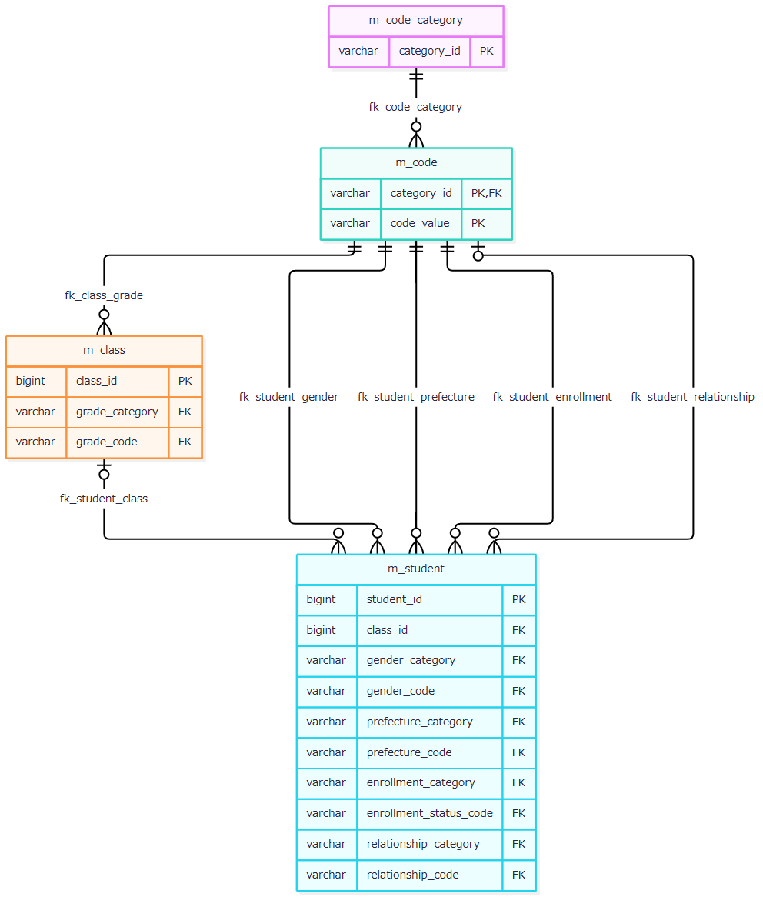

 | 親キーは一意で、子側の参照列に一意制約はないため、親1件を子0件以上が参照できる。学生のクラスと続柄2列はNULL可能だが、在学・休学ではクラスを要求し、緊急連絡先は氏名・続柄分類・続柄値・電話の全部NULL又は全部設定を要求する。7FKにCASCADE指定はない。FKが保証する参照先の存在と、利用状態・有効期間・定員の適合は別の条件である。〔observed-source：sources/database/001_schema.sql:15-32,63-66,91-127,189-201〕
表示JOINと監査追記
 | 一覧は学生を起点として、クラス、クラスの学年コード、学生の在籍コード、都道府県コードをLEFT JOINする。性別・続柄名称を取得するJOINは、この一覧SQLにはない。結合先の欠落だけでは学生行を除去しないが、年度・学年等の検索述語を指定した場合は、その述語による絞込みを受ける。

 | 一覧住所は都道府県名称とaddress_line1の連結値で、都道府県名称が欠ける場合は[不整合]を使用する。address_line2は一覧住所に含めない。JOIN結果の名称NULLと、名称保存列のNOT NULLは別の属性である。名称の保存上限と物理容量は、補足説明の「表示名称・識別子の保存側制約」に示す。〔observed-source：sources/Core/SqlServerStudentService.cs:77-90,137-153〕
 | 監査は保存処理から履歴への追記依存であり、業務表間のFKとは分ける。
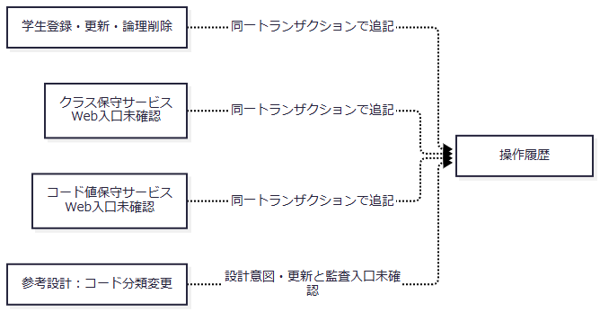

 | 履歴のtarget_tableとtarget_keyに業務表へのFKは宣言されていない。対象キーは学生・クラスの管理番号の十進文字列、又は分類:コード値である。参考設計はコード分類変更の監査も意図するが、現行で確認できる分類書込みはseedによる不足行追加であり、通常の分類更新・監査入口は確認できない。〔observed-source：sources/database/001_schema.sql:137-154,189-205、sources/Core/SqlServerStudentService.cs:385-390、sources/Core/MasterMaintenanceService.cs:132-135、sources/database/002_seed.sql:88-92。reference-design：reference-designs/基本設計書/03_テーブル仕様書.md:20-34〕

03_イベント仕様
イベント仕様

学生検索・詳細読込み・候補取得
処理概要
 | 検索は非削除学生を条件で絞り、所属先とコード名称を付けた一覧を返す。詳細読込みは学生1件を登録画面用の値へ戻す。候補取得はコードとクラスを読み、選択キー、表示名称、利用期間、利用状態を供給する。いずれも参照処理であり、業務表を変更せず、操作履歴を増やさない。
処理手順
 | 1. Web検索POSTは認証・CSRFの設定下でFormGuardを実施し、許可項目と重複を検査する。在籍区分が未送信の場合だけ空配列を設定する。検索状態の所有者・セッション・指定タブを確認し、ModelState有効時に条件変換と検索へ進む。
 | 2. 検索状態のGate待機後にも所有者・期限を再確認し、要求状態版と版上限を検査する。サービスは主体を確認し、ページ正数、表示件数20・50・100、並び順4種類、昇順・降順、年度1900～9998、正のクラスIDを検査する。未所属と年度・学年・クラスの併用を拒否する。在籍区分は最大4値、重複なし、01～04とする。
 | 3. 検索文字列から番号、氏名・カナ照合キー、電話、コード、日付を生成する。指定した入学日期間は開始日≦終了日を要求する。接続を開きSNAPSHOTを開始した後、学年・都道府県コードの存在、指定年度のクラス存在、指定クラスと年度・学年の一致を確認する。検索用の存在検査は停止・期間外を一律に拒否する検査ではない。
 | 4. 同じ条件で最大10001件を数える。10000件超ならcommitして一覧を抑止する。通常は最終ページを計算して要求ページを補正し、ページ行を取得してcommitする。正常終了した検索状態へ実行条件・結果を保持し、状態版を加算する。
 | 5. 詳細読込みは認証主体を確認し、正でないIDならNULLを返す。正のIDでは非削除学生を読み、不在はNULL、存在時は日付・任意値・比較版・更新情報をStudentDetailへ移す。この処理には明示的なSNAPSHOTトランザクションがない。
 | 6. 候補取得はSNAPSHOT内でコードとクラスの2結果集合を読む。人数付きの場合は非削除・在籍01又は02を集計する。検索用のLookupAsync(false)は集計せず、Occupied=0を設定する。
 | 〔observed-source：sources/Web/Controllers/StudentsController.cs:13-19,39-41、sources/Infrastructure/SearchContextStore.cs:13-14、sources/Infrastructure/WebStudentCoordinator.cs:7-14、sources/Core/SqlServerStudentService.cs:103-222〕
処理フロー
 | 参照1：検索受付。 有効条件と検索状態を参照2へ渡す。拒否後の再表示にも候補取得とビュー出力が続く。
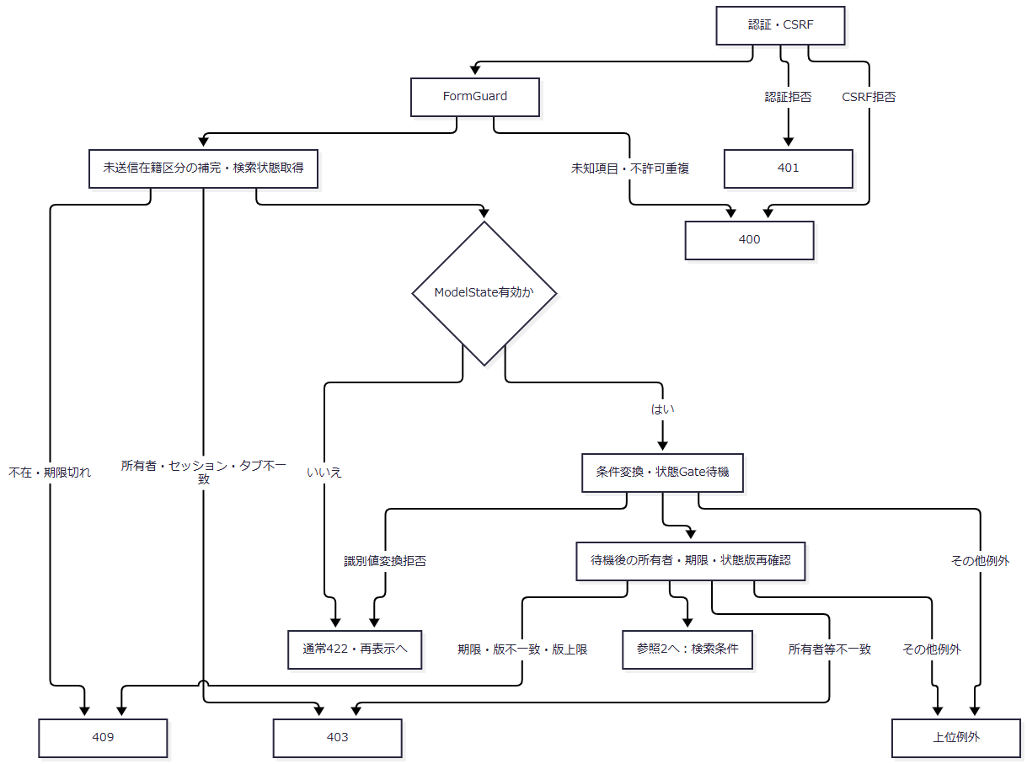

 | 参照2：サービス検索。 通常結果は実行条件と結果を保持する経路へ戻る。入力検証結果は保持更新前に拒否される。
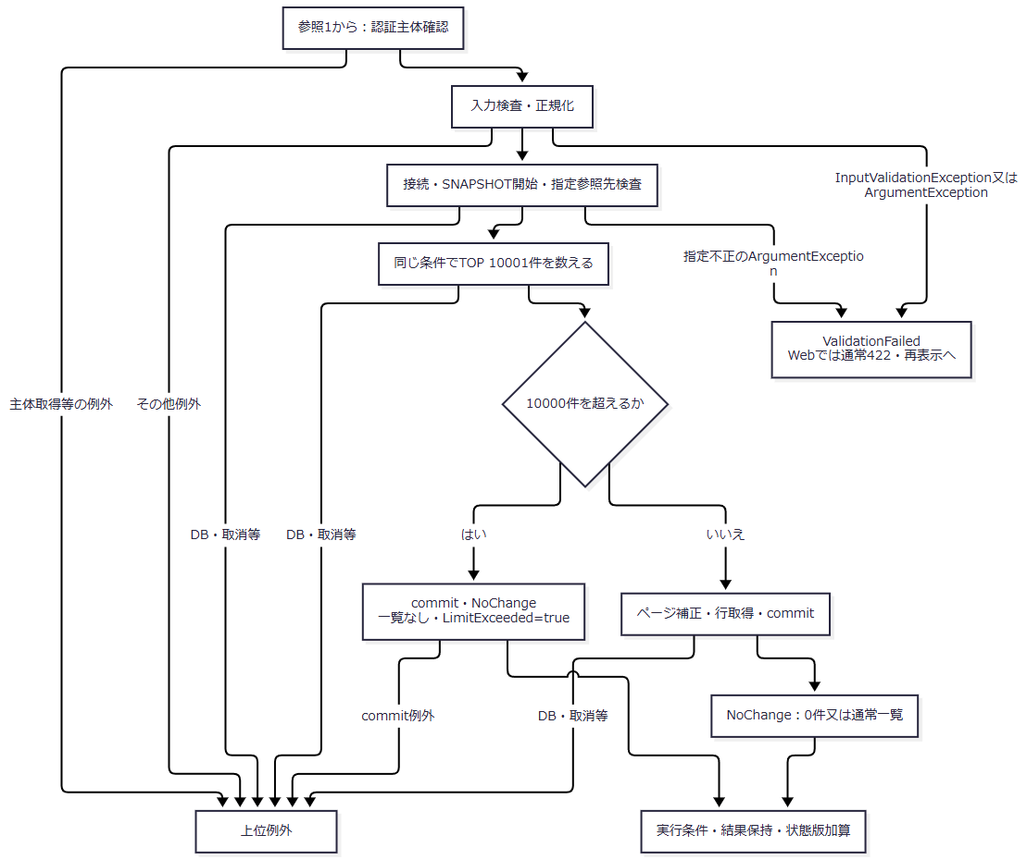

 | 参照3：詳細と候補。 詳細NULL、集計済み人数、集計省略値を別の出口で扱う。
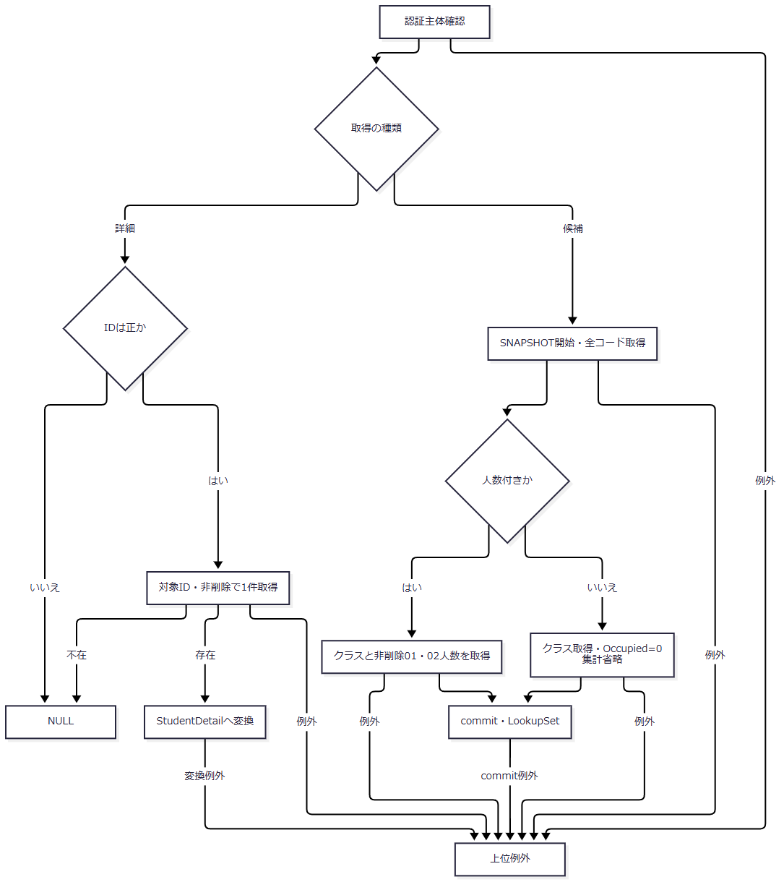

SQL・テーブル関連（ER図）
 | 保存上の関連は概要のER図に対応する。検索件数SQLは学生とクラスを使用し、行SQLは学年・在籍・都道府県名称のLEFT JOINを加える。候補コードはコードと分類のINNER JOINで、両方が利用可の場合に取得DTOのIsActive=trueとする。クラス候補は学年コードをLEFT JOINする。候補SQLに利用状態・期間によるWHERE除外はなく、取得後に画面用途に応じて選択可否を判定する。
DB操作の詳細
 | 検索は常にs.is_deleted=0を適用する。任意条件は正規化後の値が非NULLの場合にANDで追加し、電話の2列比較だけを括弧内のORとする。
条件 |  | 検索対象・述語 | SQLパラメータ・型・サイズ
学籍番号 |  | s.student_no前方一致 | @no VarChar(31)。エスケープ後、末尾に%
氏名 |  | s.name_key部分一致 | @name NVarChar(642)。前後に%
氏名カナ |  | s.kana_key部分一致 | @kana NVarChar(74)。前後に%
年度 |  | c.school_year=@year | @year SmallInt
学年 |  | c.grade_code=@grade | @grade VarChar(2)
クラス |  | s.class_id=@class | @class BigInt
未所属 |  | s.class_id IS NULL | なし。所属条件との併用を拒否
都道府県 |  | s.prefecture_code=@prefecture | @prefecture VarChar(2)
電話 |  | 本人電話又は緊急電話が@phoneと一致 | @phone VarChar(16)
入学日開始 |  | s.admission_date>=@from | @from Date
入学日終了 |  | s.admission_date<=@to | @to Date
在籍区分 |  | s.enrollment_status_code IN (...) | 各値を@statusN VarChar(2)。空配列は条件なし
ページ |  | OFFSET @offset ROWS FETCH NEXT @size ROWS ONLY | @offset Int、@size Int

 | LIKEは!をESCAPE文字にし、!、%、_、[をエスケープする。並び順は学籍番号、氏名キー、入学日、更新日時の4種類と昇順・降順に限定し、副順序は学生ID昇順とする。確認件数とページ行は同じSNAPSHOT内で取得する。〔observed-source：sources/Core/SqlServerStudentService.cs:107-168、sources/Core/StudentNormalizer.cs:161-161〕
 | 詳細SQLはstudent_id=@id AND is_deleted=0、@id BigIntである。コード候補は分類・表示順・値、クラス候補は年度降順・学年表示順・クラス表示順・クラスコード・IDの順で返す。人数集計の条件はクラスID一致、非削除、在籍01又は02である。検索用の人数0は実測0人ではない。〔observed-source：sources/Core/SqlServerStudentService.cs:172-216〕
結果・例外時の扱い
 | 0件、通常一覧、上限超過はサービス上いずれもOutcome.NoChangeである。上限超過の10001は全該当件数ではなく、上限超過を確認した件数であり、Web提示の総件数はNULLとなる。詳細NULLは既存学生の画面読込みでは対象不在404へ変換される。〔observed-source：sources/Core/SqlServerStudentService.cs:159-181、sources/Infrastructure/WebStudentCoordinator.cs:17-21〕
 | 検索のInputValidationExceptionとArgumentExceptionはValidationFailedへ変換する。DB・取消・その他の未捕捉例外は上位へ伝播する。サービスへ在籍区分配列NULLが届く場合はLengthアクセスが先にあり、非nullable注釈だけでは排除できない。HTTP受信からその値が届く具体的なバインド境界は、サービスの分岐とは分けて扱う。〔observed-source：sources/Core/SqlServerStudentService.cs:105-112,169-170、sources/Web/Controllers/StudentsController.cs:14-16〕
 | 入力拒否後にも候補取得とビュー出力が続く。Controllerが受信pageSizeを再表示モデルへ設定し、ビューがその値でページ数を除算するため、0が残れば二次例外が生じ得る。通常422等は後続表示が完了した場合の応答である。上位例外は応答未開始ならmiddlewareがWebFaultの状態又は一般例外503へ変換し、応答開始後は同catchの対象外となる。〔observed-source：sources/Web/Controllers/StudentsController.cs:13-19、sources/Views/Students/Search.cshtml:8-8、sources/Infrastructure/WebHostSetup.cs:22-24〕
学生の新規登録・更新・重複確認続行
処理概要
 | 保存は受信業務値を正規化し、書込ゲートの下で最新対象・比較版・参照先・所属・定員を確認する。学生1件と操作履歴1件を同じトランザクションで確定する。変更なしと重複確認待ちは、学生書込みを行わずに戻る。
処理手順
 | 1. Webは認証・CSRFの設定下で、FormGuard、作成更新権限、Snapshot取得、復帰検索状態、読込時復帰先との一致、ModelStateの順に検査する。Coordinatorも権限・復帰状態を確認してStudentSaveInput.ToRequestへ進む。事前検査とサービス呼出し付近の個別WebFault catchは別の範囲である。
 | 2. サービスは受付GUID、主体、入口UTC時刻、日本時間の業務日を取得する。Viewerを拒否し、19業務入力、任意理由60スカラー、ID・期待版の正数と同時設定、年度範囲、任意学年コードを検査する。
 | 3. 接続とReadCommittedを開始する。この開始処理は書込tryの外である。try内で共通書込ゲートを取得する。
 | 4. 更新時だけ非削除対象を再読込みし、不在、版不一致、学籍番号変更を区別して拒否する。保存済み在籍区分が03又は04で別区分へ訂正する場合は、管理者権限と理由を要求する。新規はprevious=NULL、previousVersion=NULLを保持する。
 | 5. 最新コードは常に存在を要求し、新規又は変更値だけに分類・値の利用可と当日有効を要求する。指定クラスは存在と指定年度・学年との一致を確認する。新たな在学・休学の席を増やす場合だけ、利用状態・当日期間内・定員を検査する。卒業・退学で所属・区分・入学日・終了日が変わる場合は、在籍期間とクラス期間の重なりを検査する。
 | 6. 正規化保存値とDB値を比較する。変更なしならrollbackし、既存ID・読込済み版を返す。理由だけの変更では学生の日時・版・履歴を増やさない。変更ありでは版上限、その後に論理削除行を含む学籍番号一意性を検査する。
 | 7. 非削除、自身以外、生年月日一致、氏名キー又はカナキー一致の同一人物候補を学生ID順で全件取得する。正規化内容と全候補ID・版をハッシュ化し、提示確認情報を照合する。有効確認の続行には理由を要求する。
 | 8. 候補がある、又は確認値が非NULLで、確認が無効なら、保存トランザクションをrollbackして確認情報を発行する。全候補件数と最大20件を返す。新規のID・既存版はNULL、更新は対象ID・読込済み版を保持する。
 | 9. 保存可能なら学生をINSERT又はUPDATEし、OUTPUTでIDを取得する。監査を追記し、非Web方式では有効確認の消費更新を加えてcommitする。commit完了後だけSavedを返す。
 | 10. WebはSavedでFlashを設定して303を返す。それ以外は結果別の状態と編集モデルを構成し、候補を再取得して表示する。
 | 〔observed-source：sources/Web/Controllers/StudentsController.cs:26-33、sources/Infrastructure/WebStudentCoordinator.cs:18-18、sources/Core/SqlServerStudentService.cs:227-324,344-383〕
処理フロー
 | 保存1：Web受付。 有効時に対象IDとサービス引数を保存2へ渡す。SnapshotはDBの最新版ではなく、読込時状態である。
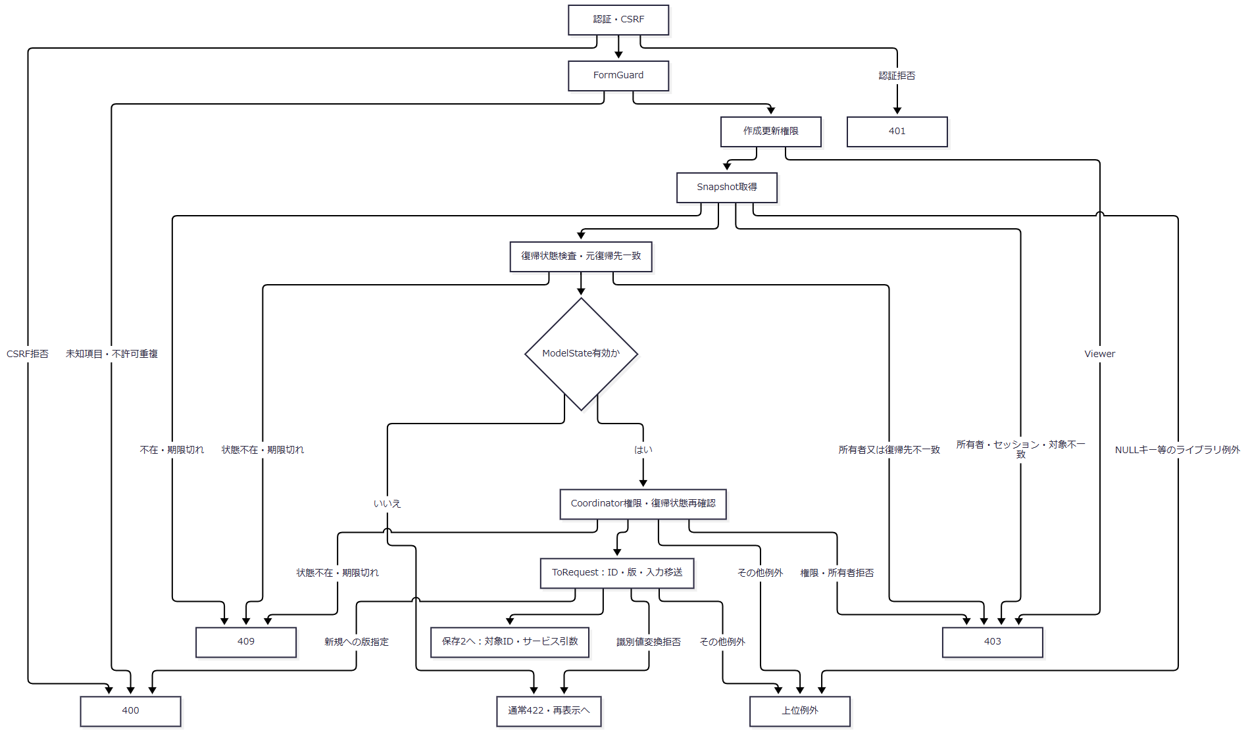

 | 保存2：入口と最新DB検査。 新規のNULL版と更新の読込済み版を保存3へ引き継ぐ。書込try内の例外は保存4へ渡す。
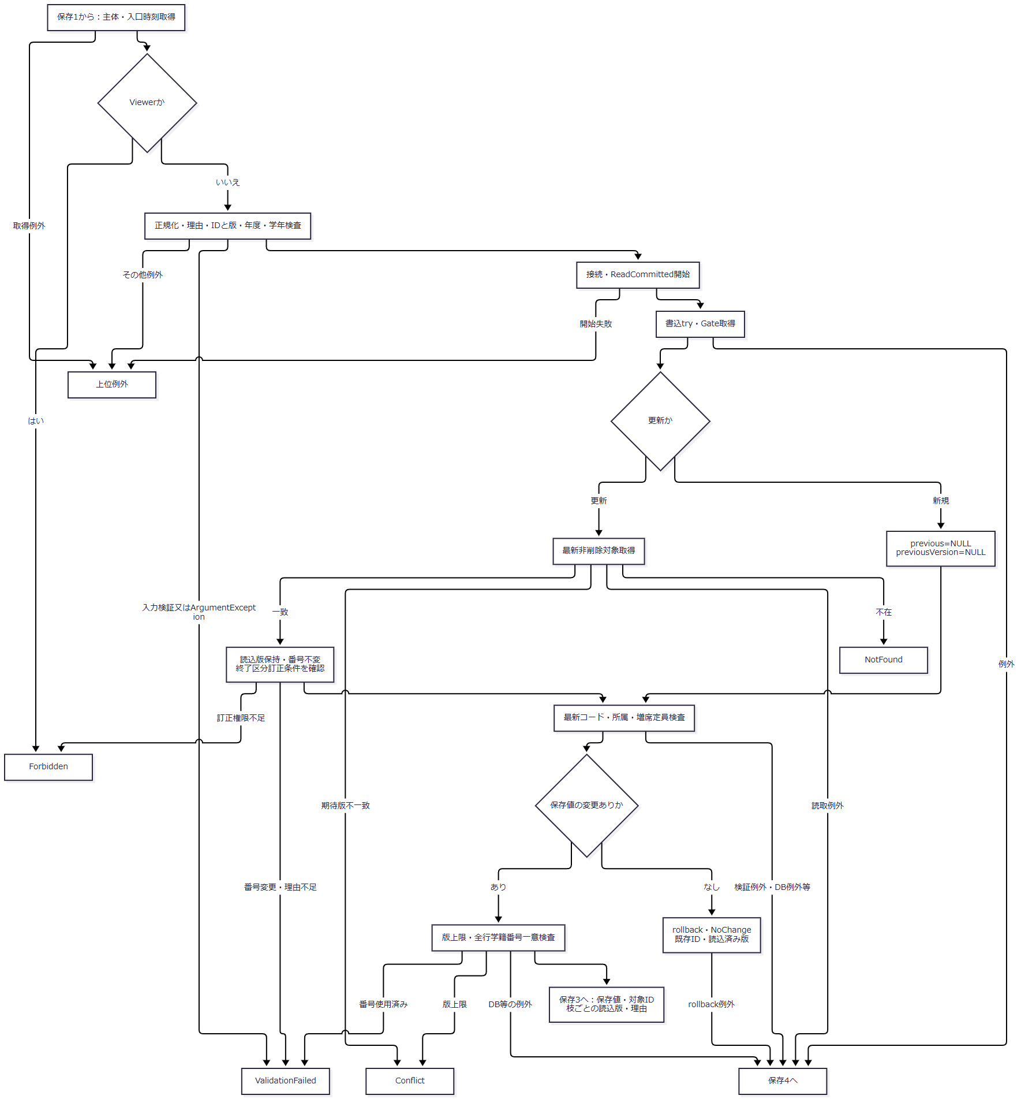

 | 不在・版不一致等の早期returnではcommitしない。変更なしだけは明示rollbackして戻る。結果を受けたWebの再表示は、保存4の説明に示す別の境界である。
 | 保存3：重複確認・書込み・確定。 確認待ちとSavedのID・版を別の出口で返す。
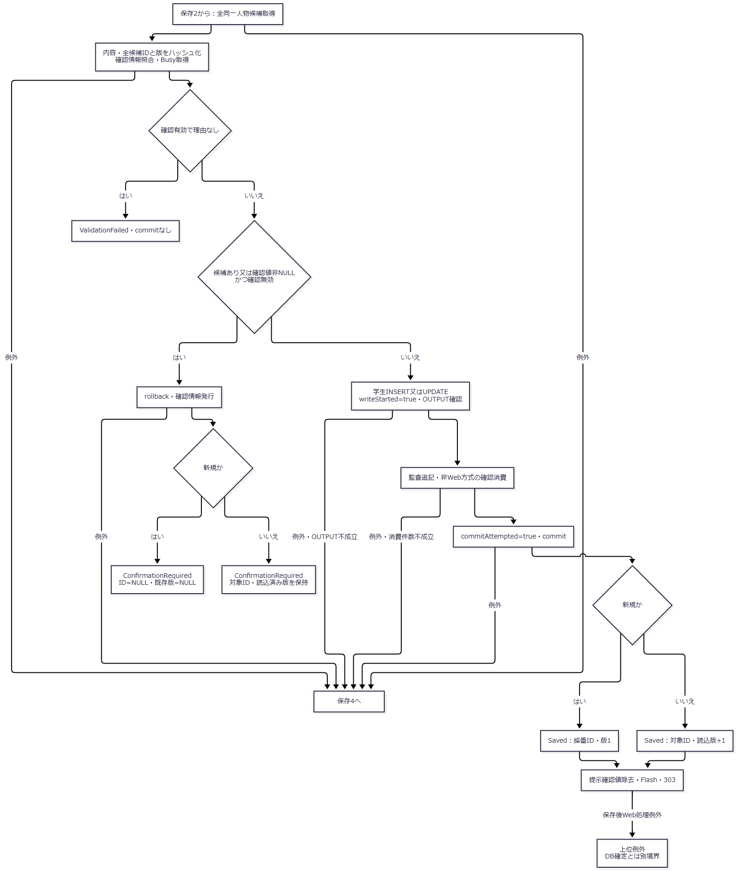

 | 保存4：書込tryのcatch順。 先行catchの結果を、後段のUnknown条件へまとめない。
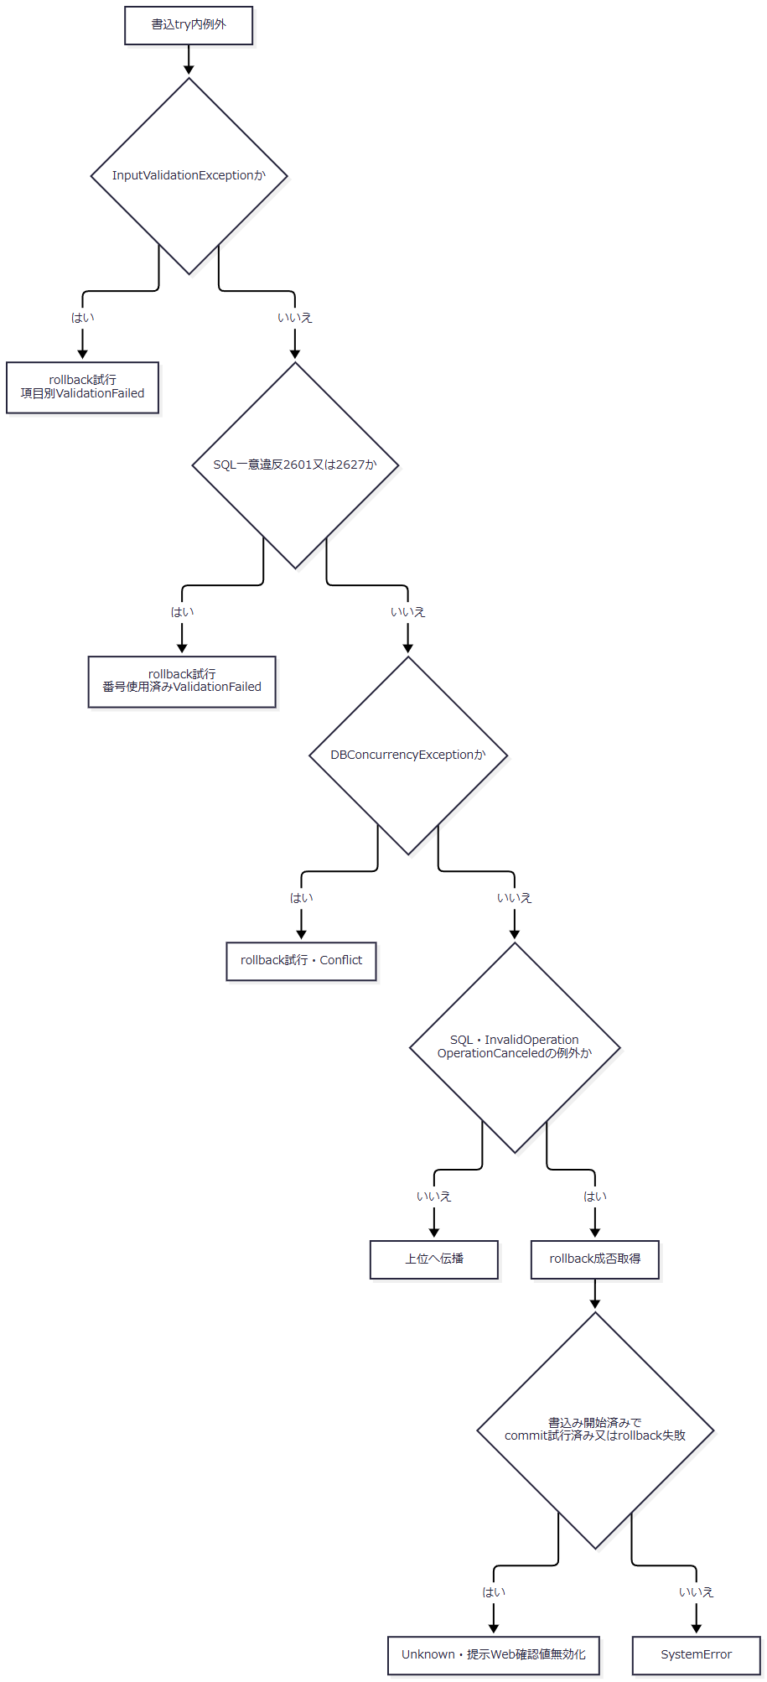

 | 有効確認のBusy取得済みで、未完了かつUnknownでない場合はfinallyでBusyを解除する。各サービス結果はその値を保ってControllerへ戻る。通常応答はNoChange=200、ValidationFailed=422、Forbidden=403、NotFound=404、Conflict・ConfirmationRequired=409、SystemError・Unknown=503であり、SavedはControllerが303へ変換する。
SQL・テーブル関連（ER図）
 | 学生の参照先は概要のER図に対応する。保存前にコード・分類、クラス、人数集計用の学生を読み、学生書込みと履歴追記を同じトランザクションへ置く。非Web確認方式だけは確認表の消費更新も同じ単位へ追加する。Web方式の確認情報はメモリに保持する。
DB操作の詳細
 | 新規は正規化保存列に固定分類GENDER、PREFECTURE、ENROLLMENT_STATUS、未削除、作成更新日時・者、版1を加える。更新は学籍番号を除く正規化保存列と更新管理情報・版を設定し、学籍番号・固定3分類・作成情報を保持する。UPDATEのWHEREはstudent_id=@id AND row_version=@version AND is_deleted=0で、ID・版はBigIntである。OUTPUTは表変数を経由してIDを取得し、NULL又はDBNullなら競合例外とする。〔observed-source：sources/Core/SqlServerStudentService.cs:292-305〕
 | コード検査は分類・値の両条件でコードと分類をJOINし、分類をVarChar(24)、値をVarChar(10)で渡す。クラスは@id BigIntで読む。増席時の定員集計はクラス一致、非削除、在籍01又は02、自身以外の全条件を適用し、集計人数に1を加える。定員NULLは制限なしであり、画面の参考人数によって判定しない。〔observed-source：sources/Core/SqlServerStudentService.cs:347-380〕
 | 番号使用済み検査は番号一致と自身以外を条件とし、論理削除行を除外しない。同一人物候補は非削除、自身以外、生年月日一致、氏名キー又はカナキー一致、学生ID順で全件取得する。パラメータはID=BigInt、生年月日=Date、氏名キー=NVarChar(320)、カナキー=NVarChar(36)である。画面の20件上限は候補照合の取得上限ではない。〔observed-source：sources/Core/SqlServerStudentService.cs:264-290〕
 | 監査の対象表はm_student、対象キーは取得IDの十進文字列である。新規はCREATE・前版NULL・後版1、更新はUPDATE・読込版・新版を記録する。新規の変更列名一覧には固定分類・削除状態・管理列も加え、更新では実変更列と更新日時・者・版を記録する。理由は履歴へ渡し、確認フラグは最新候補件数が正かどうかで設定する。氏名・住所等の前後値のコピーは保存しない。〔observed-source：sources/Core/SqlServerStudentService.cs:306-307,385-390〕
結果・例外時の扱い
結果 |  | 返却ID・版と確定状態 | 通常のWeb処理
Saved |  | commit完了。新規は採番ID・1、更新は対象ID・読込版+1 | Flash設定・303
NoChange |  | 既存ID・読込済み版。明示rollback。日時・版・履歴を増やさない | 200・再表示
ConfirmationRequired |  | 学生保存はrollback済み。新規ID・既存版NULL、更新ID・読込済み版保持 | 409・全件数と最大20候補を表示
ValidationFailed |  | ID・版未設定。入力、参照先、定員、番号一意等による拒否 | 422・再表示
Forbidden |  | ID・版未設定。保存又は終了区分訂正の権限不足 | 403・再表示
NotFound |  | ID・版未設定。最新非削除対象なし | 404・再表示
Conflict |  | ID・版未設定。期待版不一致、変更ありの版上限、競合catch | 409・再表示
SystemError |  | 最後の対象catchに到達し、Unknown条件に該当しない | 503・再表示
Unknown |  | 最後の対象catchで書込み開始済み、かつcommit試行済み又はrollback失敗 | 503・再保存前に検索確認

 | rollback helperは取消なしで試み、SQL例外又は無効状態例外ならfalseを返す。先行3catchはrollback成否でUnknownへ再分類しない。履歴失敗も同じトランザクションの取消対象だが、最後のcatchへ到達した場合の確定状態は書込み・commit段階とrollback成否で分かれる。OUTPUT取得だけでは保存確定ではない。〔observed-source：sources/Core/SqlServerStudentService.cs:302-329〕
 | 主体取得、接続・トランザクション開始、Controller事前検査、候補再取得、ビュー出力は別の例外境界である。Saved以外の保存結果からも表示処理が続くため、通常の状態コードだけで最終HTML応答を保証しない。Saved後のFlash・303生成・次要求の検索復帰が失敗しても、確定済みDB保存のrollbackを意味しない。〔observed-source：sources/Web/Controllers/StudentsController.cs:29-38、sources/Infrastructure/WebHostSetup.cs:22-24〕
学生の論理削除
処理概要
 | 管理者が対象と理由を確認し、削除属性と更新管理情報だけを変更する。編集中の氏名・住所・所属等は保存しない。学生の論理削除とDELETE監査を同じトランザクションで確定する。
処理手順
 | 1. Webは認証・CSRFの設定下でFormGuard、参照権限、Snapshot取得、読込時復帰先との一致を確認する。Coordinatorは管理者権限、復帰状態、明示確認、期待版の変換の順に検査する。
 | 2. サービスは管理者を確認し、削除理由の必須・rawと保存の60スカラー上限を検査する。この入口catchはInputValidationExceptionだけを捕捉する。その後、正のID・版と版上限を確認する。
 | 3. 接続とReadCommittedを開始した後、try内でGateを取得する。非削除対象の現在版を再確認し、不在はNotFound、版不一致はConflictとして戻る。
 | 4. 対象ID・期待版・非削除のWHEREで削除属性と更新管理列だけを変更し、更新1件を要求する。DELETE監査を追記してcommitする。
 | 5. 成功時は対象ID・版+1を返し、Webは303で復帰する。それ以外は結果別の状態とエラーを設定した後、最新対象と候補をLoadする。
 | 〔observed-source：sources/Web/Controllers/StudentsController.cs:37-38、sources/Infrastructure/WebStudentCoordinator.cs:19-19、sources/Core/SqlServerStudentService.cs:392-416〕
処理フロー
 | 削除1：受付と入口検査。 有効なID・版・正規化理由を削除2へ渡す。
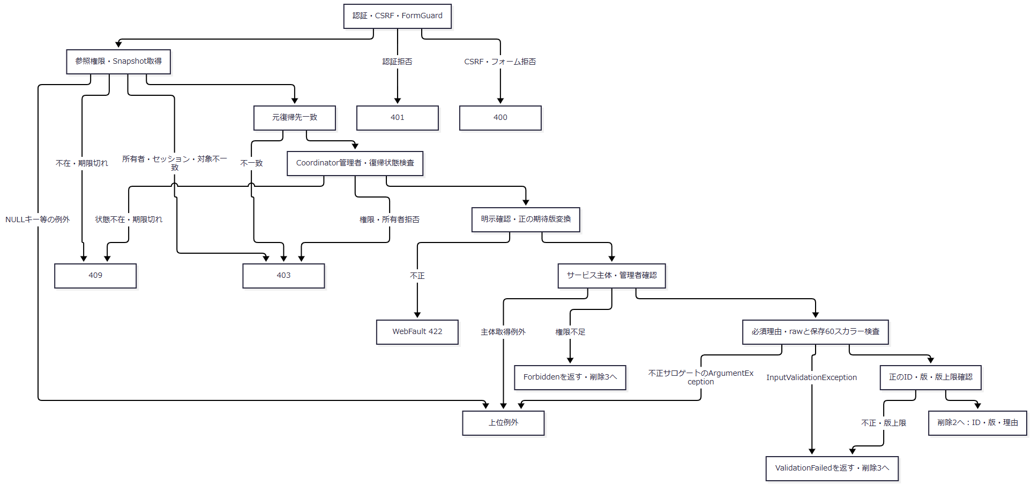

 | 削除2：DB更新。 接続開始の失敗は書込catchの外である。
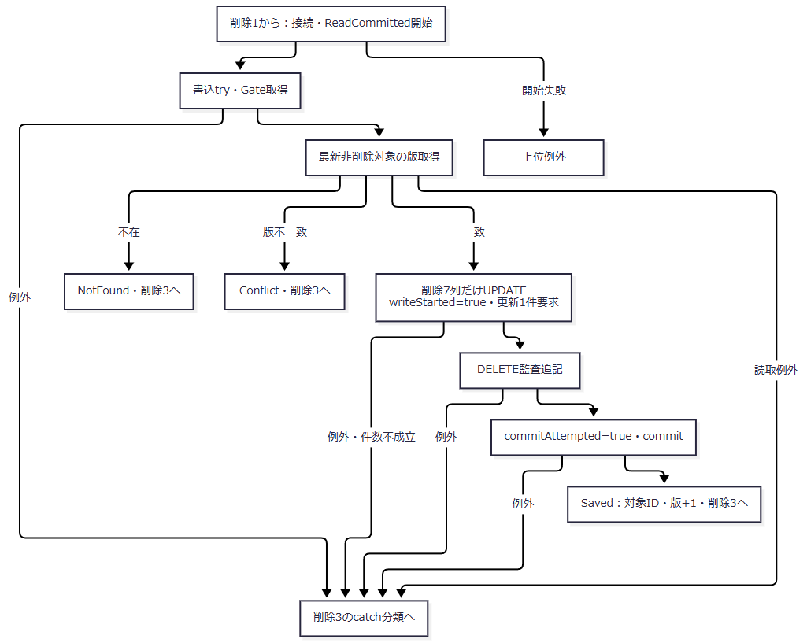

 | 削除3：catchと結果後処理。 各経路のサービス結果を保持してControllerへ戻す。
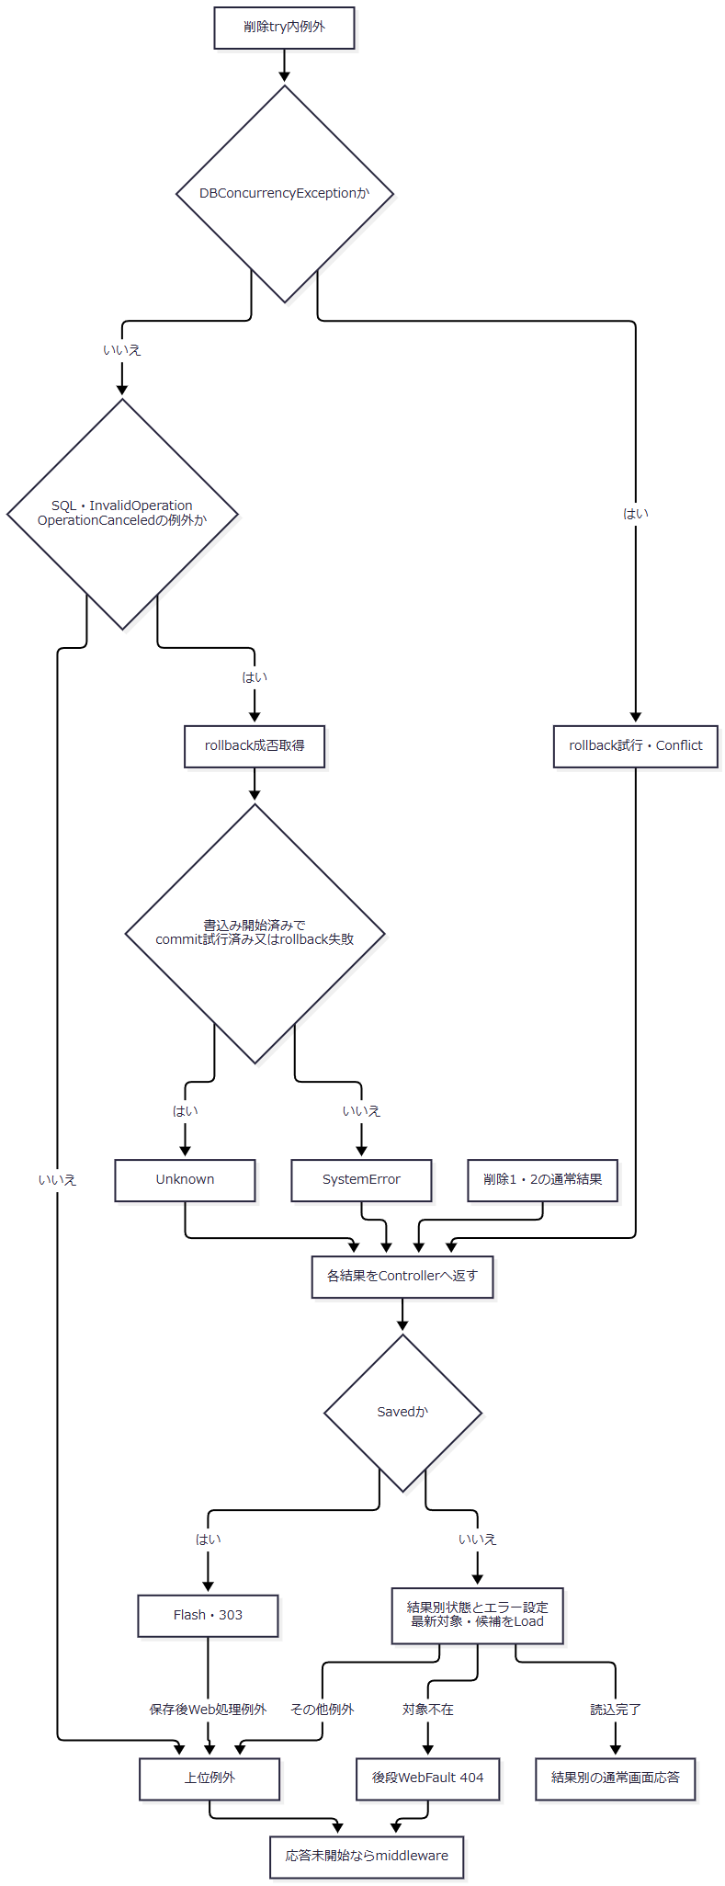

SQL・テーブル関連（ER図）
 | 対象は学生と操作履歴で、概要の監査追記図に対応する。クラス・コードの参照列を変更せず、物理DELETEやFKによる削除連動は行わない。
DB操作の詳細
 | WHEREはstudent_id=@id AND row_version=@version AND is_deleted=0である。設定列はis_deleted、deleted_at、deleted_by、delete_reason、updated_at、updated_by、row_versionの7列だけである。ID・版はBigInt、日時はDateTimeOffset、者はNVarChar(128)、理由はNVarChar(120)で渡す。更新件数が1でなければ競合例外とする。
 | 監査はDELETE、前後版は期待版と期待版+1、変更列JSONは上記7列、理由は削除理由、duplicate_confirmed=falseとなる。DDLも削除済み状態では削除日時・者・理由をすべて設定することを要求する。〔observed-source：sources/Core/SqlServerStudentService.cs:404-414、sources/database/001_schema.sql:200-200〕
結果・例外時の扱い
 | 削除理由の必須・長さ・制御文字等によるInputValidationExceptionはValidationFailedとなる。不正サロゲートのArgumentExceptionは入口catchで変換されず上位へ伝播する。サービスへその文字列が届いた場合の経路であり、HTTPバインド全体についての保証ではない。〔observed-source：sources/Core/StudentNormalizer.cs:37-56、sources/Core/SqlServerStudentService.cs:394-398〕
 | 書込tryの競合例外は先行catchでConflictとなる。後続の対象catchだけが書込み開始・commit試行・rollback成否でUnknown又はSystemErrorを決める。学生削除の版上限は入口ValidationFailedであり、変更あり学生更新の版上限Conflictとは異なる。〔observed-source：sources/Core/SqlServerStudentService.cs:398-416〕
 | 通常の対応はSaved=303、ValidationFailed=422、Forbidden=403、NotFound=404、Conflict=409、SystemError・Unknown=503である。ただしSaved以外は最新Loadが続くため、後段の対象不在404や候補取得失敗等で最終応答が変わり得る。上位例外のmiddleware捕捉も応答未開始の場合に限る。〔observed-source：sources/Web/Controllers/StudentsController.cs:25-25,37-38、sources/Infrastructure/WebPresentation.cs:23-23、sources/Infrastructure/WebHostSetup.cs:22-24〕
クラスマスタの保守
処理概要
 | SaveClassAsyncはClassChangeを受け、年度内クラスの学年、名称、期間、定員、表示順、利用状態、備考を保存する宣言サービスである。WebのDI登録・Controllerからの接続入口は確認できない。実行者と管理者判定は、Web ClaimsではなくDB接続の認証主体から取得する。
処理手順
 | 1. 年度1900～9998、定員NULL又は1～9999、非負表示順を検査する。ClassId・ExpectedVersionは両方NULL又は両方正数とする。クラスコードはraw・正規化後9文字以内の識別子、名称はraw・保存18スカラー、備考は120スカラーへ整える。
 | 2. 開始・終了日をISO日付から変換し、開始日≦終了日、当該年度4月1日～翌年3月31日の範囲内を要求する。同日を許す。
 | 3. 接続ごとにORIGINAL_LOGIN()とIS_ROLEMEMBER('student_admin')を読み、管理者でなければ例外とする。ReadCommittedを開始し、try内で共通Gateを取得する。
 | 4. ClassIdがNULLの新規はprevious=NULL、期待版NULLのまま手順6へ進む。新規では既存値比較、学生参照集計、現在人数検査を行わない。
 | 5. ClassIdが指定された更新だけが既存行を取得する。不在はNotFound、期待版不一致はConflictとなる。一致時は年度・正規化クラスコード変更を拒否する。削除済みを含む参照学生が存在すれば学年変更を拒否する。非削除・在籍01又は02の現在人数が正なら停止又は当日を外す期間を拒否し、定員を現在人数未満にする変更も拒否する。
 | 6. 新規・更新の共通処理として学年コードの存在を確認する。新規又は学年変更時だけ、分類・値の利用可と当日有効を要求する。未変更の停止・期間外学年は、存在確認の上で保持できる。
 | 7. 保存値を比較し、変更なしならrollbackして既存期待版・同名警告falseを返す。変更ありでは版上限を検査し、同年度・同学年・同名・自身以外のクラスを数えて警告フラグを取得する。停止クラスも対象であり、同名だけでは拒否しない。
 | 8. クラスを保存し、取得IDを監査対象へ渡す。監査とcommitした後、新版と取得した同名警告フラグを返す。
 | 〔observed-source：sources/Core/MasterMaintenanceService.cs:9-11,17-77、sources/Infrastructure/WebHostSetup.cs:12-19〕
処理フロー
 | クラス1：入口と新規・更新分岐。 新規は直接クラス2へ進む。更新は既存行と参照人数の検査後にクラス2へ合流する。
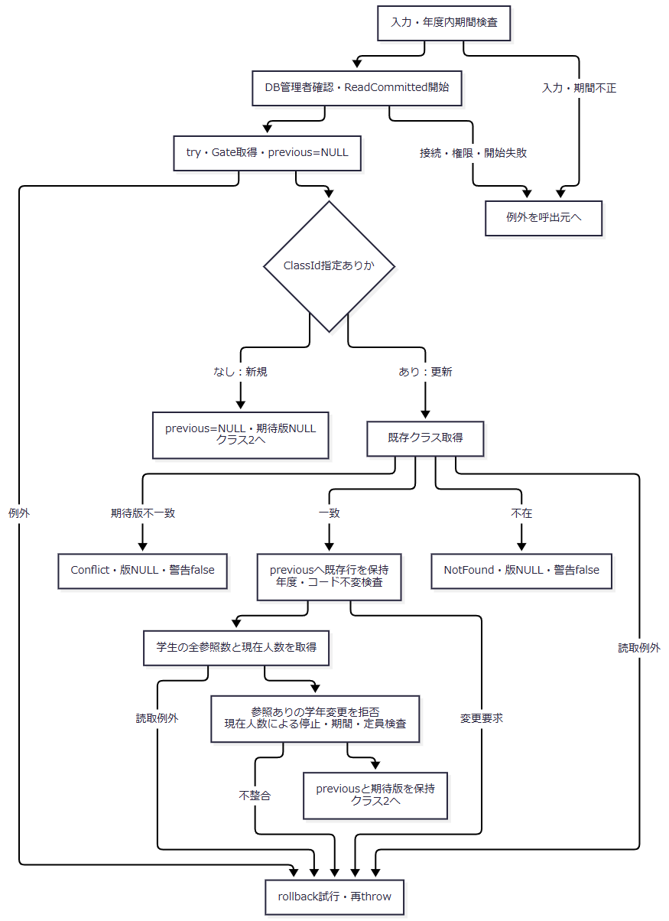

 | クラス2：共通学年検査と確定。 成功時は同名検査で得たtrue又はfalseをそのまま返す。
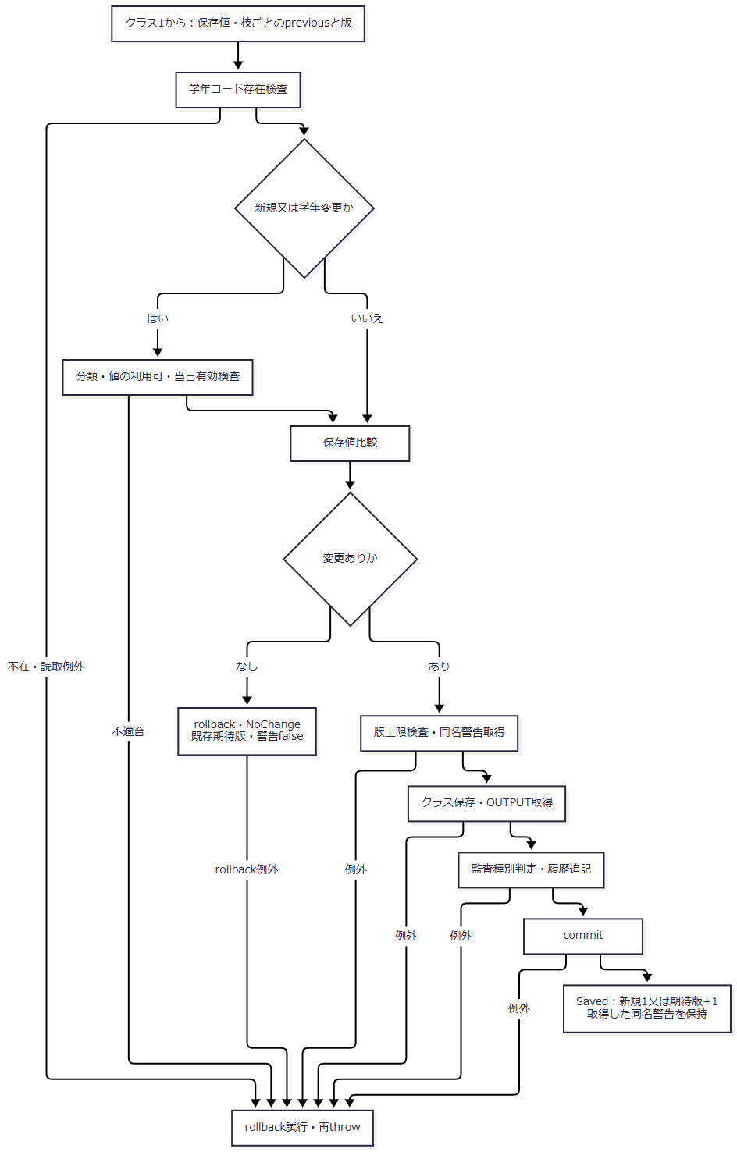

SQL・テーブル関連（ER図）
 | クラスは学年コードを複合FKで参照し、学生はクラスIDを参照する。概要のER図に対応する。更新時の全参照数と現在人数は同じ学生表から異なる条件で求める。クラス保存から履歴への追記はFKではなく処理依存である。
DB操作の詳細
 | 更新対象はclass_id=@id、@id BigIntで取得する。学生参照集計も同じクラスIDを条件とする。全参照数は削除済みを含み、現在人数は非削除・在籍01又は02だけを数える。この学生集計は更新枝だけで実行する。
 | 学年検査はコードと分類をJOINし、category_id='GRADE' AND code_value=@grade、@grade VarChar(2)で取得する。同名検査は年度・学年・名称・自身以外の4条件で、利用状態を条件にしない。パラメータは年度=SmallInt、学年=VarChar(2)、名称=NVarChar(36)、任意ID=BigIntである。〔observed-source：sources/Core/MasterMaintenanceService.cs:44-71〕
 | 保存値は年度、学年、クラスコード、名称、開始・終了日、定員、順序、利用状態、備考である。新規はgrade_category='GRADE'、作成更新情報、版1を追加する。更新WHEREはclass_id=@id AND row_version=@versionである。年度・コードもSQL設定対象だが、更新前の不変検査によって既存値と同じ値に限定される。
 | SQL型は年度=SmallInt、学年=VarChar(2)、コード=VarChar(9)、名称=NVarChar(36)、期間=Date、定員・順序=Int、利用状態=Bit、備考=NVarChar(240)、ID・版=BigIntである。OUTPUTは表変数経由でIDを取得する。クラス保存helperの明示的な不成立検査はNULLを対象とし、学生保存のNULL・DBNull検査と同一の実装ではない。〔observed-source：sources/Core/MasterMaintenanceService.cs:73-76,124-130〕
結果・例外時の扱い
 | 不在・版不一致は版NULL、警告falseの結果を返す。変更なしは既存期待版と警告falseを返し、日時・版・履歴を増やさない。Savedは新規1又は更新期待版+1と、取得した同名警告を返す。新規枝のNULLを更新の取得済み情報へ適用しない。
 | 監査は新規CREATE、利用状態維持UPDATE、利用可への変更ENABLE、利用不可への変更DISABLEである。停止したままの名称変更もUPDATEとなる。対象キーはクラスID、前版は要求期待版、新版は保存結果、理由NULL、重複確認false、実行者はDB認証者となる。変更列一覧へ管理列を追加する処理はない。〔observed-source：sources/Core/MasterMaintenanceService.cs:65-77,132-135、sources/Core/AuditOperation.cs:6-7〕
 | try内失敗はrollbackを試みて再throwする。学生サービスのSystemError・UnknownやHTTP状態へ変換する処理はない。入力・接続・トランザクション開始の失敗は、このrollback catchの外である。
 | 参考設計は新規学年00、年度開始・終了日の初期値を意図する。現行DDLにこれらのDEFAULTはなく、サービスは渡された学年・日付を検査して使用する。保守入口による自動補完は確定できない。〔reference-design：reference-designs/基本設計書/テーブル/02_m_class.md:25-40。observed-source：sources/database/001_schema.sql:62-88、sources/Core/MasterMaintenanceService.cs:32-37〕
コード管理マスタの保守
処理概要
 | SaveCodeAsyncはCodeChangeを受け、分類内コードの名称、順序、利用状態、期間、備考を保存する宣言サービスである。学生・クラスに保存したコード値を置換せず、参照する名称を変更する。Web保守入口は確認できない。
処理手順
 | 1. 分類をGENDER、ENROLLMENT_STATUS、PREFECTURE、RELATIONSHIP、GRADEに限定する。名称12スカラー、備考120スカラー、非負順序、指定時の正の期待版を検査する。開始日を必須とし、終了日はNULL又は開始日以上とする。
 | 2. DB管理者確認、ReadCommitted開始、Gate取得の後、分類から固定桁数と通常追加可否を読む。分類不在は例外とする。この分類読取りは桁数と追加可否の取得であり、分類利用状態の検査ではない。
 | 3. コード値を分類設定の固定桁数字へ正規化し、分類・値で既存行を読む。不在で期待版ありはNotFound、既存版と要求版の不一致はConflictとなる。既存行に対して期待版を省略した場合も一致しない。新規で通常追加不可なら例外とする。
 | 4. 保護値の停止、開始日の後ろ倒し、無期限値への終了日設定、既存終了日の短縮を拒否する。
 | 5. 保存値を比較し、変更なしならrollbackして既存期待版を返す。変更ありでは版上限を確認する。
 | 6. コードと監査を同じトランザクションで保存してcommitし、新規1又は期待版+1を返す。
 | 〔observed-source：sources/Core/MasterMaintenanceService.cs:79-121〕
処理フロー
 | コード1：分類・既存版・保護検査。 キー、保存値、既存行、期待版をコード2へ渡す。
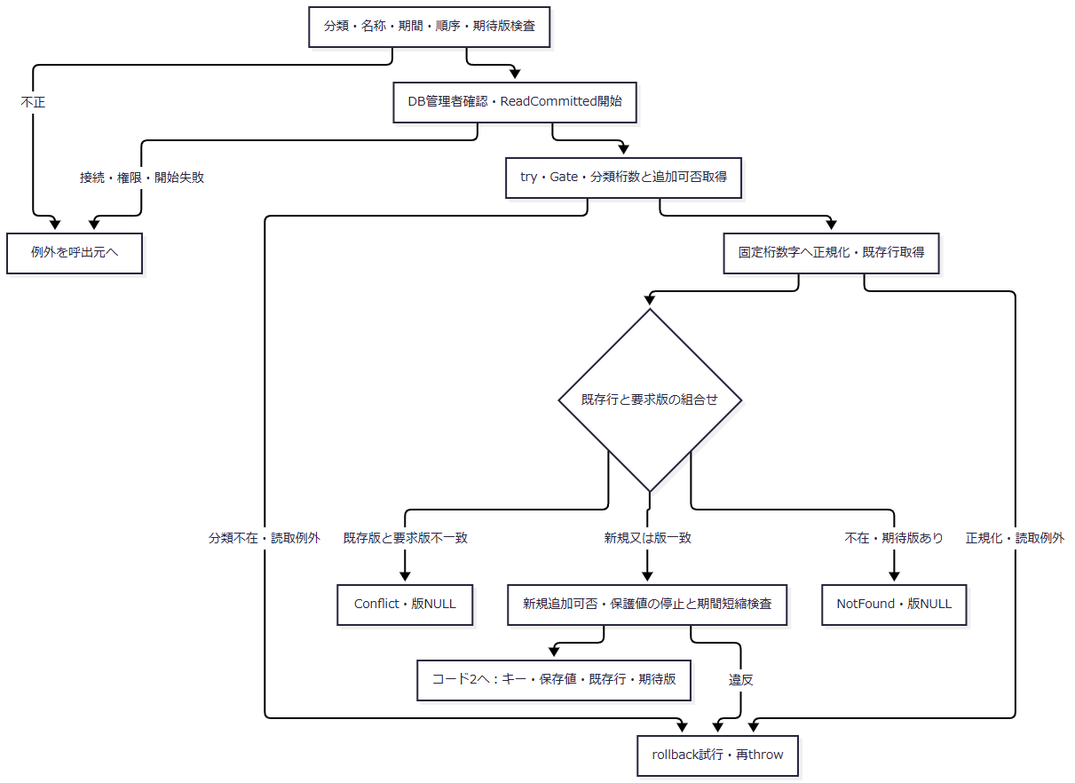

 | コード2：変更と確定。 変更なしと保存成功で返す版を区別する。
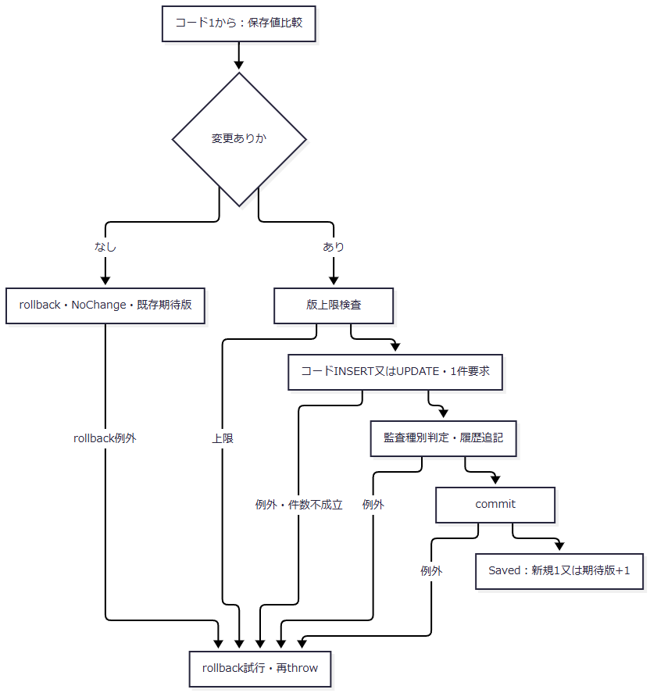

SQL・テーブル関連（ER図）
 | コードは分類をFKで参照し、学生の性別・都道府県・在籍・続柄とクラスの学年から参照される。概要のER図に対応する。保守は分類の桁数・追加可否を読むが、分類名称・桁数・追加可否・利用状態は更新しない。履歴はコード保存からの追記依存である。
DB操作の詳細
 | 既存キーはcategory_id=@category AND code_value=@valueで、分類はVarChar(24)、値はVarChar(10)で渡す。保存列の汎用容量10桁と、分類設定による固定桁数検査は別の制約である。
 | 新規は分類・値・名称・順序・利用状態・期間・備考、is_protected=0、作成更新情報、版1をINSERTする。更新WHEREは分類・値・期待版で、名称・順序・利用状態・期間・備考・更新管理列・版を変更する。キーと保護状態は変更しない。
 | 名称=NVarChar(24)、備考=NVarChar(240)、期間=Date、順序=Int、利用状態=Bit、版=BigIntを使用し、実行件数1を要求する。監査対象キーは分類:値、前版は期待版、新版は新規1又は期待版+1である。〔observed-source：sources/Core/MasterMaintenanceService.cs:91-120,132-135〕
結果・例外時の扱い
 | 新規CREATE、利用状態維持UPDATE、利用可への変更ENABLE、利用不可への変更DISABLEを記録する。停止したままの名称変更もUPDATEである。監査の理由はNULL、重複確認はfalse、実行者はDB認証者となる。変更なしでは日時・版・履歴を増やさず、try内失敗はrollbackを試みて再throwする。〔observed-source：sources/Core/AuditOperation.cs:6-7、sources/Core/MasterMaintenanceService.cs:109-135〕
 | 参考設計は分類と値の意味を維持し、名称を識別子にせず、別の意味へコード値を再利用しない保守責務を定める。現行サービスはキー・保護状態を更新せず、桁数・追加可否・保護・期間・版を検査するが、名称変更前後の意味を自動判定する処理はない。意味を保つ名称調整かどうかは、設計上の保守確認事項として残る。〔reference-design：reference-designs/基本設計書/03_テーブル仕様書.md:85-87、reference-designs/基本設計書/04_コード設計書.md:110-116。observed-source：sources/Core/MasterMaintenanceService.cs:91-121〕
DB配備・初期投入・Principal結合・配備検査
処理概要
 | 配備スクリプトはInstall、Verify、BindPrincipalを宣言し、既定ActionはVerify、対象DBはcontextbase_test_project1_mvcである。Installは空の専用DBへスキーマ・コード初期値・権限を順に適用する。Verifyは配備印・入力ハッシュ・配備定義を検査し、BindPrincipalは既存Windowsログイン又はグループをDBユーザーとロールへ結合する。
処理手順
 | 1. ローカル4 SQLの存在と引数を検査する。Microsoft ODBC版sqlcmdの製品情報とPEヘッダーを調べ、ProductVersion major16以上のx64又はx86を選ぶ。PlanOnlyでも候補メタデータとSQLハッシュを読み、各SQL呼出しを計画出力に置き換える。
 | 2. 通常SQL呼出しはWindows認証、暗号化、証明書検証を使用する。serverGuardはSQL Server Express major17、MachineNameとHOST_NAMEの一致、NTLM又はKERBEROSを要求する。sqlcmdの製品版条件とサーバー版条件は別の検査である。
 | 3. InstallはDB不在なら作成する。既存DBを使う場合はUseExistingEmptyDatabaseを要求し、非システムオブジェクト、対象3ロール、プロジェクト印がない空DBを確認する。
 | 4. 001_schema.sql、002_seed.sql、003_web_permissions.sqlを別々のsqlcmd呼出しで適用する。001はSNAPSHOT有効化、7表、制約、索引、3ロールを宣言する。002はGate下で既存初期値との差分を検査し、不足分類の後に不足コードを追加する。003はDBロール権限と継承を設定する。
 | 5. Installはプロジェクト印と3 SQLのSHA-256をDB拡張プロパティへ保存する。その後、全ActionでserverGuard、対象DB、印、ハッシュを照合する。
 | 6. Install又はBindPrincipalでApplicationPrincipal指定がある場合は、既存Windows主体、sysadmin・DB所有者との分離、SID・種類、異なる直接ロール所属の不在を検査する。許容時だけDB USERと指定ロール所属を追加する。
 | 7. 004の配備検査を行う。Installでは初期空データ検査も必須とし、その他はRequireInitialEmptyData指定時に追加する。
 | 〔observed-source：sources/database/Deploy-Database.ps1:1-158、sources/database/001_schema.sql:3-7,187-218、sources/database/002_seed.sql:2-13,85-92〕
処理フロー
 | 配備1：前提とInstall。 通常経路は配備2へ進む。PlanOnlyは選択Actionに対応する各呼出計画を出力する経路であり、SQLを起動しない。
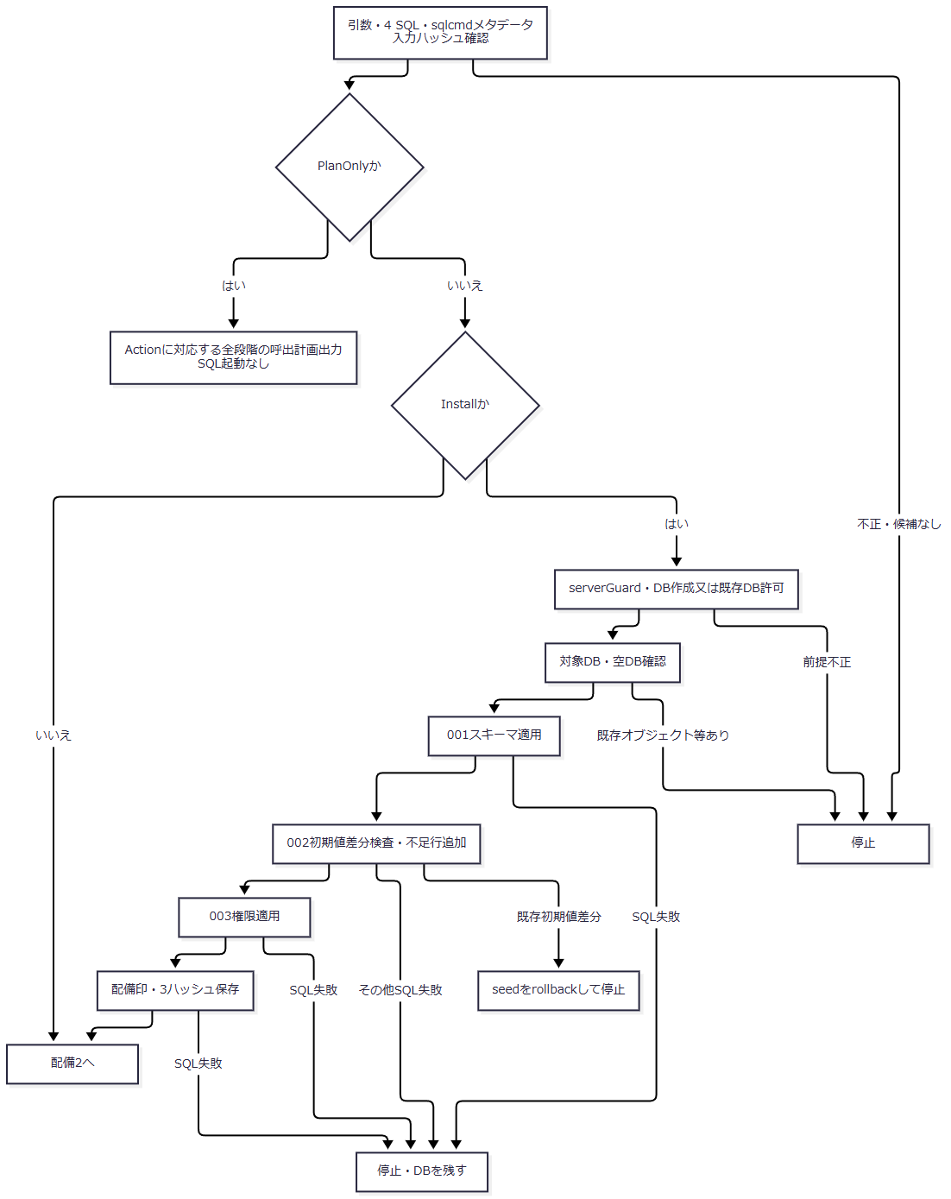

 | 配備2：照合・Principal結合・検査。 後段失敗を前段DDLの取消へ合流させない。
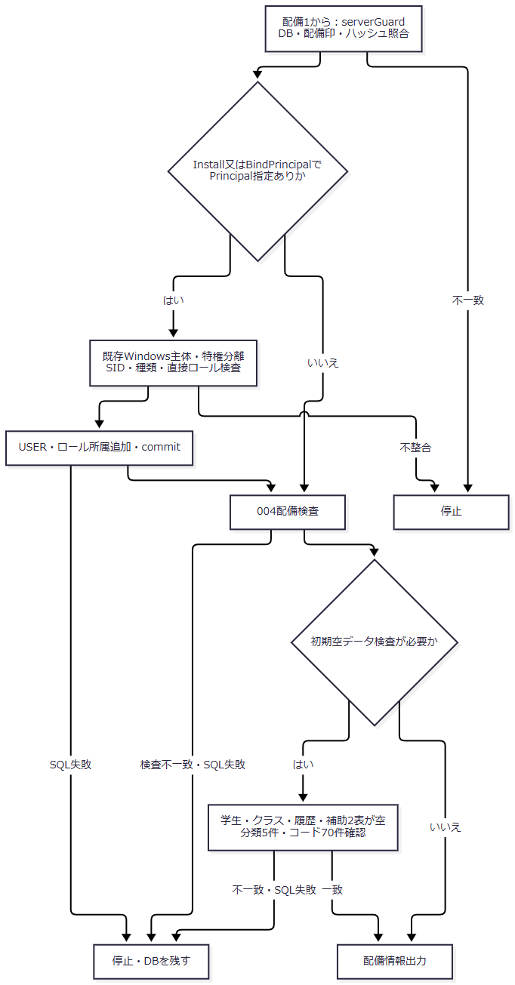

SQL・テーブル関連（ER図）
 | DDLは概要の5業務表と、補足説明の補助2表を宣言する。seedは分類を先に、コード値を後に追加し、分類FKの参照先を揃える。学生・クラスのサンプル投入とseedからの操作履歴追記はない。
DB操作の詳細
段階 |  | 操作・検査 | 確定単位
001 |  | SNAPSHOTをONにし、表・制約・索引・ロールを作成 | 配備全体を包む単一トランザクションではない
002 |  | 5分類・70初期値を比較し、不足行だけ追加 | 共通Gateを持つ明示トランザクション
003 |  | DB名・ロール存在を確認し、GRANT・DENY・継承を設定 | 明示トランザクション
配備印 |  | プロジェクト印・3 SQLハッシュを追加 | 個別トランザクション
Principal結合 |  | DB USER・直接ロール所属を追加 | 個別トランザクション
004 |  | 定義・初期キー・宣言権限を参照検査 | 業務データ更新なし
初期空データ検査 |  | 5表の空、分類5件・コード70件を確認 | 業務データ更新なし

 | seedの分類設定は性別1桁、その他4分類2桁で、通常追加可は続柄・学年だけである。既存分類の名称・桁数・追加可否・利用状態、初期コードの名称・順序・保護・利用状態・開始1900-01-01・終了NULLが違えばrollbackし、THROW 51002で停止する。一致行は上書きしない。不足行は利用可、備考NULL、UTC日時、ORIGINAL_LOGIN()、版1を設定する。既存管理列・備考まで完全一致を要求する検査ではない。〔observed-source：sources/database/002_seed.sql:3-13,85-92〕
 | 004はDB名、Express major17、SNAPSHOT状態、非システム表総数7、dboの指定表、列数35・17・11・14・12・9・8を確認する。無効又は未信頼のFK/CHECK、FK総数7、続柄FKの参照表と削除更新非連動、続柄2列のNULL可能、連絡先CHECKの存在を検査する。全列型・容量、全CHECK本文、全FK列対応、全索引の完全比較ではない。〔observed-source：sources/database/004_verify_deployment.sql:3-25〕
 | 004は分類数5、列挙70初期キーの存在、対象3ロールの宣言GRANT/DENYとの差分、viewerからstaff・staffからadminへの継承を検査する。このSQL単体はコード総数70や全名称・期間一致を要求しない。コード総数70と学生・クラス・履歴・補助表の空は、初期空データ追加検査で要求する。〔observed-source：sources/database/004_verify_deployment.sql:26-127、sources/database/Deploy-Database.ps1:149-156〕
結果・例外時の扱い
 | 配備全体に一つの共通トランザクションはない。sqlcmdが非ゼロ終了すると停止してDBを残すため、スキーマだけ適用済み、権限まで適用済み等の途中状態があり得る。後段検査の失敗によって前段DDLが取り消されたとは判断しない。〔observed-source：sources/database/Deploy-Database.ps1:65-76,90-123〕
 | Principal結合はサーバーログインを作成・変更せず、異なる既存ロール所属を自動置換しない。Viewer・Staff・Administrator引数はDBロールへの対応であり、Web Claimsを付与する処理ではない。〔observed-source：sources/database/Deploy-Database.ps1:125-147〕
 | 004と追加検査のPASSは、条件通過時にSELECTする文字列である。宣言権限の検査と、Windowsグループ・サーバー権限を含む運用Principalの実効権限確認は別であり、ソースコメントは実Windowsログインによる確認を求めている。〔observed-source：sources/database/004_verify_deployment.sql:128-134、sources/database/Deploy-Database.ps1:150-156〕

